Solicitud gráfica
 | Área: | Matemáticas |  |  | Fecha:
 | Grado: | 10
 | Título del tema: | Las funciones inyectivas, biyectivas e inversas |  |  | ¿Cuaderno de estudio o recurso? | Recurso
 | Editor: |  |  |  | Motor del recurso | F10

 | Código guión o recurso: | MA_10_01_COREC110 | ← Para determinar este código, visite la hoja de Ayuda
 |  |  |  |  | ESPECIFICACIÓN DE ARCHIVOS A ENTREGAR
Núm. | Archivo Shutterstock o ruta en web | Imagen para: | Tipo | Ubicación de la imagen en el recurso F10 | Nombre imagen SMALL | Tamaño imagen SMALL | Nombre imagen ZOOM | Tamaño imagen ZOOM | Descripción | Observaciones
IMG01 | Imagen en descripcion | Recurso F10 | Ilustración | Contenido | MA_10_01_COREC110_IMG01.jpg | 0 |  |  | imagen del contenido del interactivo. Grafica de la funcion y=x^3 | 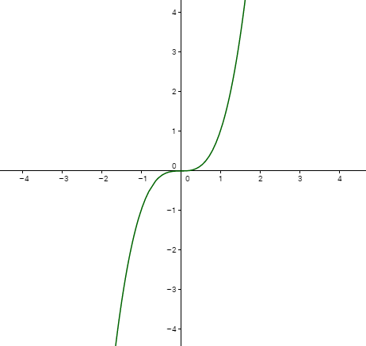
IMG02 | Imagen en descripcion | Recurso F10 | Ilustración | Contenido | MA_10_01_COREC110_IMG02.jpg | 0 |  |  | imagen del contenido del interactivo. Grafica de la funcion y=x^3 -4x | 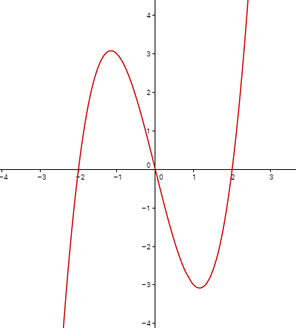
IMG03 | Imagen en descripcion | Recurso F10 | Ilustración | Contenido | MA_10_01_COREC110_IMG03.jpg | 0 |  |  | imagen del contenido del interactivo. Grafica de la funcion y=3x | 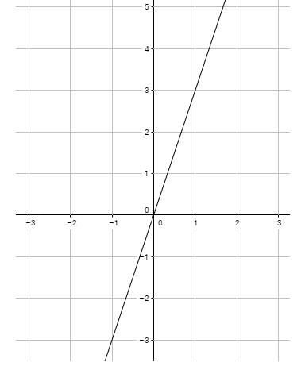
IMG04 | Imagen en descripcion | Recurso F10 | Ilustración | Contenido | MA_10_01_COREC110_IMG04.jpg | 0 |  |  | imagen de la ficha del estudiante | 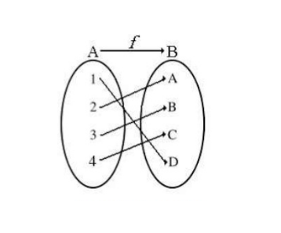
IMG05 | Imagen en descripcion | Recurso F10 | Ilustración | Contenido | MA_10_01_COREC110_IMG05.jpg | 0 |  |  | imagen de la ficha del estudiante
IMG06 | Imagen en descripcion | Recurso F10 | Ilustración | Contenido | MA_10_01_COREC110_IMG06.jpg | 0 |  |  | imagen de la ficha del estudiante | 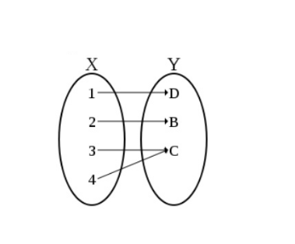
IMG07 | Imagen en descripcion | Recurso F10 | Ilustración | Contenido | MA_10_01_COREC110_IMG07.jpg | 0
IMG08 | Imagen en descripcion | Recurso F10 | Ilustración | Contenido | MA_10_01_COREC110_IMG08.jpg | 0 |  |  |  | 